머신러닝종류
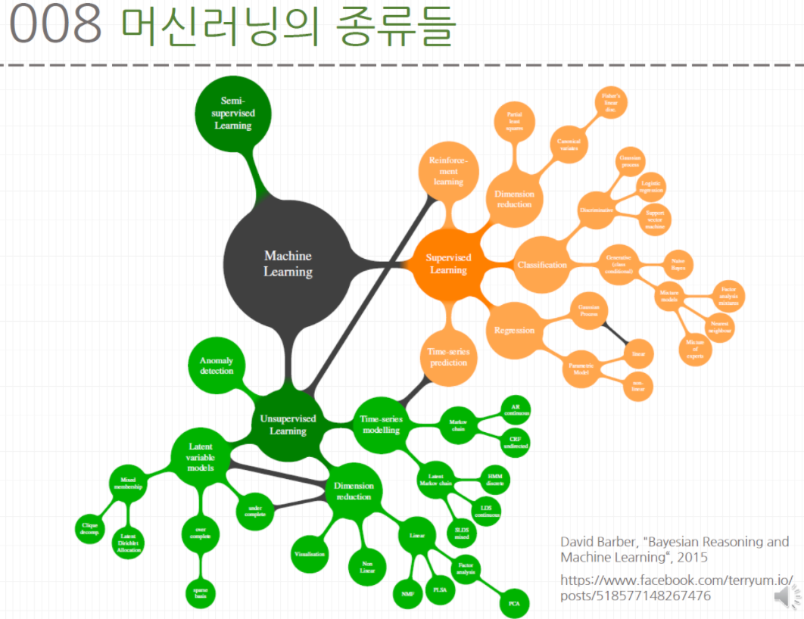

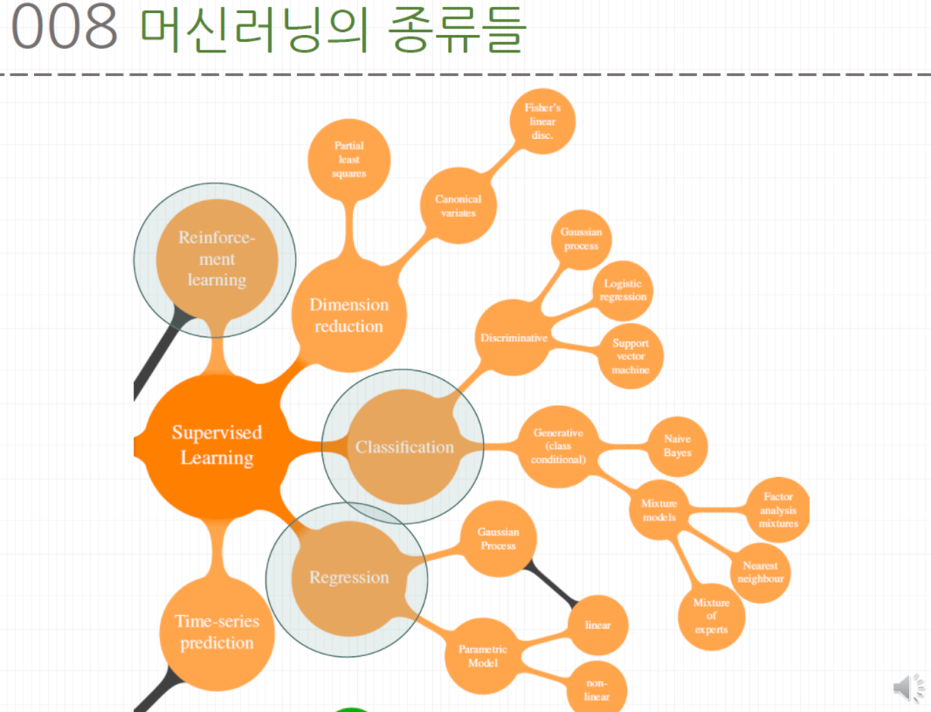
지도 학습
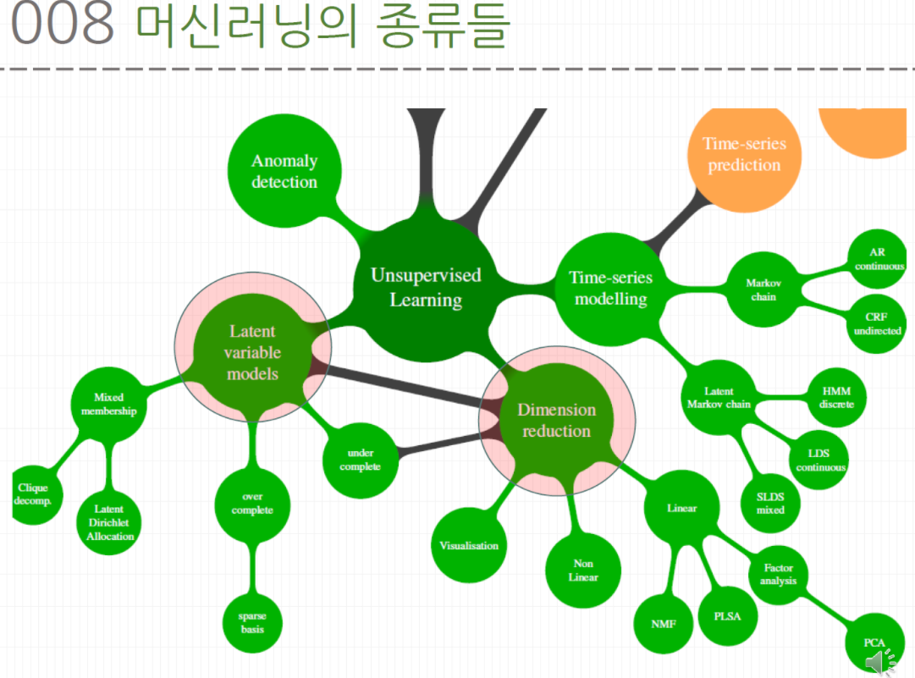
비지도 학습

혼동행렬매트릭스
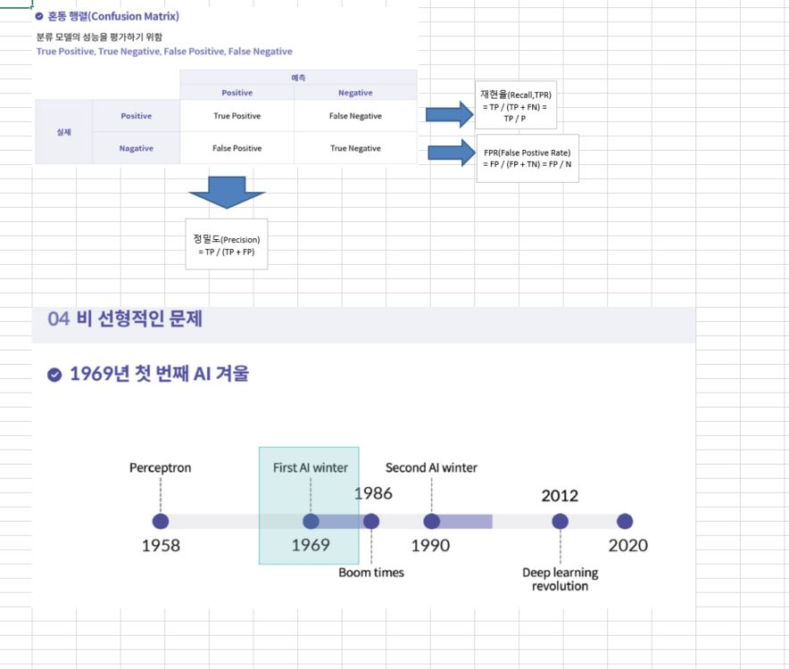
20211027
loss 함수 | What is an appropriate loss function for each task?
 | L1/L2

activation 함수 | sigmoid
 | relu

tensorflow(keras) 기본프레임
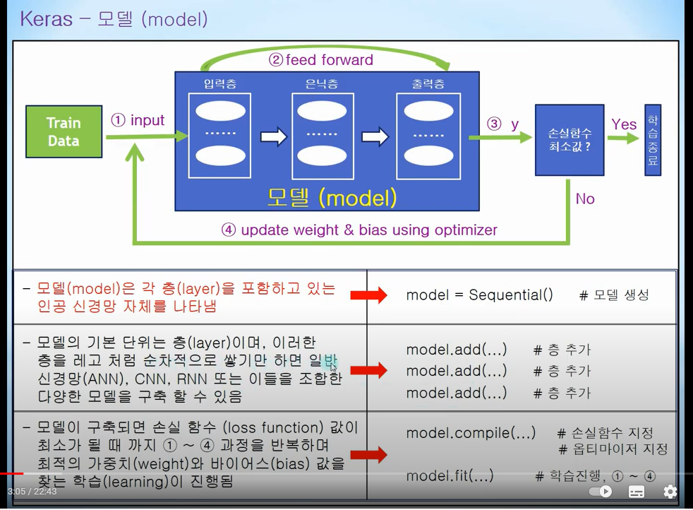
 |  | import tensorflow as tf from tensorflow.keras import layers

1 | 데이타생성 | training_data = np.array([[0,0],[0,1],[1,0],[1,1]], "float32") target_data = np.array([[0],[1],[1],[0]], "float32")

2 | 모델생성 | model = tf.keras.Sequential()

3 | 모델 층추가 | model.add(tf.keras.layers.Dense(32, input_dim=2, activation='relu')) model.add(tf.keras.layers.Dense(32, activation='relu')) model.add(tf.keras.layers.Dense(1, activation='sigmoid')) | 2,3을 같이사용
 |  | hiddden 추가해보세요
 |  | activation 함수 종류 1)선형회귀 : linear 2) 일반적인 classfication : sigmoid, softmax, relu, tanh 등이 데이터에 따라 다양하게사용

4 | 모델 손실함수, 옵티마이저지정 | model.compile(loss='mse', optimizer='adam', metrics=['binary_accuracy'])
 |  | 손실함수(loss) 1) ‘mse’ (‘mean_squared_error’와 같습니다) : 평균제곱오차 (for 선형회귀) 2) 'binary_crossentropy' : 이진분류 3) 'categorical_crossentropy' : 다중클래스분류 4) 'sparse__categorical_crossentropy' : 다중클래스분류
 |  | 2) 최적화 방법(optimizer) 1) ‘adam’ (ex. optimizer=Adam(learning_rate=1e-4) ) 2) 'SGD' (ex. optimizer=SGD(learning_rate=0.1) )
 |  | ※ 메트릭은 기본적으로 'loss'만 측정함. 즉. metrics=['loss'] 임 평가 방법(metrics) 1) [‘binary_accuracy’] (이진 분류 모델의 정확도를 위한 평가)

5 | 구축모델 확인하기 | model.summary()

6 | 모델학습시키기 | hist = model.fit(training_data, target_data, epochs=30)
 |  | 1st 인자 : 입력데이타. 2nd 인자 : 정답데이타 -. 전제데이타를 총 10번 반복 (epochs=10), -. 배치사이즈 100 (생략가능) (ex. batch_size=100) -. 학습데이타의 20%를 검증데이타로 사용함. (ex. validation_split=0.2) cf) 검증데이타가 별도로 있다면, validation_split 대신 validation_data 이용가능. -. verbose = 0, 1, 2 (학습중 손실값, 정확도, 진행상태 등의 출력형태 설정)
 |  | (샘플) history = our_model.fit(train_data, train_labels, epochs = 100, batch_size=500, validation_data = (test_data, test_labels), verbose=0)

7 | 모델평가 및 예측 | model.evaluate(…)
 |  | ex) scores_relu = model_relu.evaluate(x_test, y_test, verbose=0)
 |  | model.predict(…)
 |  | 정확도 확인하기. score = hist.history['binary_accuracy'][-1] print('최종 정확도: ', score*100, '%')

8 | 모델저장 | model.save(…)

